食品申込書（記載例）
記載例
海外小売店・飲食店における石川フェア 出品申込書（食品）
（出品商品が複数ある場合には、複写してお申込みください。）

 | ・別途、運営事業者指定の見積フォーマットへの記入をお願いをする場合がございます。 ・中国への出品を希望する場合は、２枚目の追加情報をご記入ください。

１．出品を希望する国
 | 米国 |  | ○ | オランダ |  | ○ | ドイツ |  |  | スイス
 | 中国 |  |  | マレーシア |  | ○ | カンボジア |  |  | タイ

２．申込者の概要
 | 会社名 |  | 株式会社いしかわフーズ |  |  |  | （英語） |  | ISHIKAWA FOODS.Co.,Ltd.
 | 会社所在地 |  | 金沢市鞍月●●
 | 担当者氏名 |  | 石川 太郎 |  |  |  | 担当者所属・役職 |  | 営業課・主任
 | TEL |  | 076-×××-××× |  |  |  | 携帯電話番号 |  | 090-×××
 | 会社URL |  | https://www.××× |  |  |  | E-Mail |  | ●●●＠●●●

３．出品商品の概要 ※税抜価格でご記入ください。
 | 商品名 |  |  | いしかわアイスクリーム（金箔入り） |  |  |  | （英語） | ISHIKAWA Ice Cream
 | JANコード |  |  |  |  |  | 商品 パッケージ |  | 材質 | プラスチック
 | 賞味期限 |  |  | 365 |  | 日 |  |  | サイズ (cm) | 縦 | 横 | 高さ | 内容量
 |  | 解凍後 |  |  |  | 日 |  |  |  | 6 | 6 | 10 | 220ｇ
 | 消費期限 |  |  |  |  | 日 |  |  | 出荷形態 | バンドル
 |  | 解凍後 |  |  |  | 日 |  |  | バンドルの場合 | 4 |  | 合
 | 保存温度帯 |  |  | 常温 | 冷蔵 | 冷凍 | 梱包荷姿 |  | 材質 | 段ボール |  | 入数 | 24
 | （具体の温度帯〇℃以下など） |  |  | ー15℃以下 |  |  |  |  | サイズ (cm) | 縦 | 横 | 高さ | 重量
 | 国内卸売価格 |  |  | 100 |  | 円（税抜） |  |  |  | 25 | 32 | 28 | 5.5kg
 | 国内希望小売価格（参考） |  |  | 280 |  | 円（税抜） | 国内卸売価格/ケース |  |  | 2400 |  |  | 円（税抜）
 | 最低納品ケース |  |  | 1 |  | ケース | ※納品場所までの輸送費含む
 | 発注リードタイム |  |  | 5 |  | 日間 | 海外販売実績（国名） |  |  | 香港、シンガポール
 | 取得している認証 |  |  | FSSC22000 |  |  | 遺伝子組み換えをした原材料の使用有無 |  |  | 無
 | 原材料名および添加物名 |  |  | 原産地（国内の場合は都道府県名） |  |  | 原材料名および添加物名 |  |  | 原産地（国内の場合は都道府県名）
 | 砂糖 |  |  | 石川県 |  |  | 卵黄 |  |  | 石川県
 | 植物油脂 |  |  | 石川県 |  |  | 食塩 |  |  | 石川県
 | 乳製品 |  |  | 石川県 |  |  | 香料 |  |  | 石川県
 | 果糖 |  |  | 石川県 |  |  | 金箔 |  |  | 石川県

 | 商品の特徴 |  |  |  |  |  | 用途
 | 石川県産の材料にこだわったアイスクリームです。能登の牛乳をふんだんに使用し、濃厚な仕上がりとなりました。 衛生管理が徹底された工場で生産しており、商品のトレーサビリティには自信があります。 ※バルク売り可能 |  |  |  |  |  | 家庭でお楽しみいただけます。そのままはもちろん、パンケーキにトッピングしたり、牛乳と混ぜてシェイクにしたり、様々なアレンジをしていただけます。

 | 商品画像（表面） |  |  |  |  |  | 一括表示画像（裏面）
写真
写真

 | ※メール受信制限のため、10MB以下で送信願います。
 | ※ご記入いただいた情報は、本事業の運営管理の目的にのみ利用いたします。
 | ※中国への出品を希望する場合は、以下の追加情報をご記入ください。
 | 工場所在地 |  |  | 白山市●●
 | 最低発注数量 |  |  | 3種類のSKUを注文の場合、3種類合計で10ケース以上であれば可 |  |  | アルコール度数 |  |  | 3 |  | ％
 | ※味違い等をまとめて発注する場合等
 | 製造形態 |  |  | 自社製造 ・ 外注（OEM） |  |  | 外注の場合 |  | 企業名 | ●●株式会社
 |  |  |  |  |  |  |  |  | 工場住所 | 愛知県豊橋市●●
 | 商品中身画像 |  |  |  | 商品展開図 |  |  |  | 梱包画像
 | 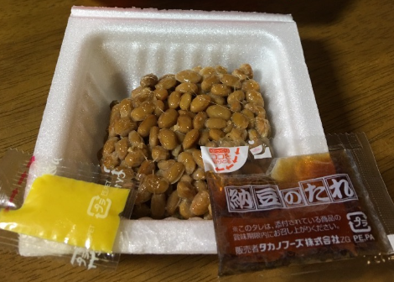 ※イメージ |  |  |  | 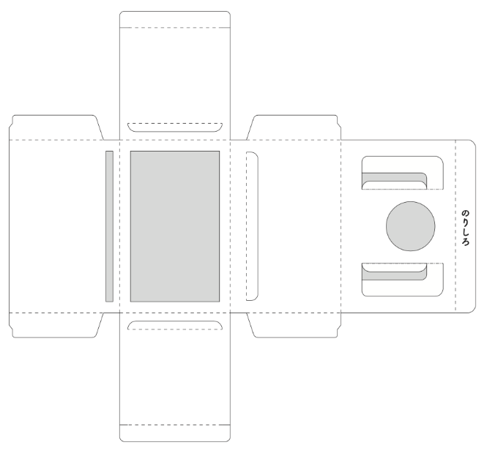 ※イメージ |  |  |  | 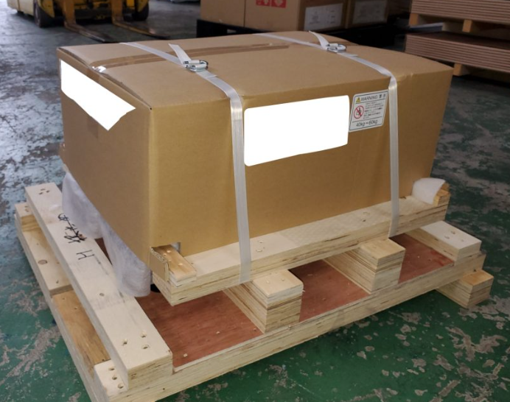 ※イメージ

 | 原材料名および添加物名 |  |  |  | 原産地（国内の場合は都道府県名） |  | 配合率 |  | 【中国向け注意事項】 ・原材料の添加物は二次展開までご記入ください。 ・禁止10都県で製造されている商品は中国輸出不可です。 ・1次原料の配送ルートが禁止10都県を経由している場合は輸出不可です。 ※禁止10都県：宮城、福島、茨城、栃木、群馬、埼玉、千葉、東京、新潟、長野
 | 大豆 |  |  |  | 石川県 |  | 30 | %
 | 納豆菌 |  |  |  | 岡山県 |  | 10 | %
 | 醤油 |  |  |  | 石川県 |  | 10 | %
 | 大豆 |  |  |  |  |  |  | %
 | 小麦 |  |  |  |  |  |  | %
 | みりん |  |  |  | 石川県 |  | 10 | %
 | もち米 |  |  |  |  |  |  | %
 | 米麹 |  |  |  |  |  |  | %
 | グルコース |  |  |  |  |  |  | %
 | 醸造アルコール |  |  |  |  |  |  | % | ＜原材料の二次展開記載例（最小単位まで記載）＞ 醸造酢 → 一次展開 米、小麦、酒かす・・・ → 二次展開 しょうゆ 大豆、小麦、食塩・・・ ＜添加物は詳細な記入が必要（用途名、物質名）＞ 例） 酸味料 クエン酸 pH調整剤 クエン酸ナトリウム 香料 エタノール、香料ベース、ﾌﾟﾛﾋﾟﾚﾝｸﾞﾘｺｰﾙ ※原料メーカーから情報提供依頼が必要なケースあり ※HS、CIQコードの特定に必要
 | 砂糖 |  |  |  | 石川県 |  | 10 | %
 | 原料糖 |  |  |  |  |  |  | %
 | 醸造酢 |  |  |  | 石川県 |  | 10 | %
 | アルコール |  |  |  |  |  |  | %
 | 水 |  |  |  |  |  |  | %
 | 発酵調味料 |  |  |  | 石川県 |  | 5 | %
 | 発酵調味料 |  |  |  |  |  |  | %
 | 酵母エキス |  |  |  |  |  |  | %
 | デキストリン |  |  |  |  |  |  | %
 | レモン果汁 |  |  |  | 石川県 |  | 5 | %
 | レモン果汁 |  |  |  |  |  |  | %
 | 水 |  |  |  |  |  |  | %
 | 酸味料 |  |  |  | 石川県 |  | 5 | %
 | クエン酸 |  |  |  |  |  |  | %
 | 香料 |  |  |  | 石川県 |  | 5 | %
 | 香料ベース |  |  |  |  |  |  | %
 | エタノール |  |  |  |  |  |  | %
 | グリセリン脂肪酸エステル |  |  |  |  |  |  | %
 |  |  |  |  |  |  |  | %
 |  |  |  |  |  |  |  | %
 |  |  |  |  |  |  |  | %
 |  |  |  |  |  |  |  | %
 |  |  |  |  |  |  |  | %
 | 栄養成分（100g、100ml、もしくは1食分当たり）
 | 1食分 |  |  | エネルギー |  | 50.0 |  | kcal | 脂質 |  | 5.0 |  | g
 | 当たり |  |  | たんぱく質 |  | 10.0 |  | g | トランス脂肪酸 |  | 0.0 |  | g
 |  |  |  | ナトリウム |  | 3.0 |  | g | 炭水化物 |  | 2.0 |  | g
 | その他
 | ケースマーク （納品時の梱包箱への貼り付け） |  |  | 作成 |  | 可 ・ 不可 |  |  | 貼り付け |  | 可 ・ 不可

